Hoja Final

 |  |  | Control de Vacaciones
 |  |  | Período: | 2024
 |  |  | Fecha:

 |  |  | Días de Vacaciones (Corridos)
Nombre de la Empresa, S.A. |  |  | Antigüedad | Años | Días de Vac s/Ley | Fines de Sem | Días Hábiles Vac
 |  |  | Más de 06 meses y hasta 05 años | 5 | 14 | 4 | 10
 |  |  | Más de 05 años y hasta 10 años | 10 | 21 | 6 | 15
 |  |  | Más de 10 años y hasta 20 años | 20 | 28 | 8 | 20
 |  |  | Más de 20 años | 21 | 35 | 10 | 25 |  | 2023 | 2024
 | Nombre | ID | Género | Fecha de Ingreso | Ciudad | Departamento | Sueldo | Antigüedad | Días acum año anterior | Días de Vac s/Ley año actual | Total días Acum por Disfrute | Días Tomados | Días restantes por disfrutar | Vacaciones solicitadas | Fecha de Salida | Fecha de Retorno | Días Disponibles futuras vac | Salario con plus vacacional | Subtotal vac | Retenciones 17% | Neto Vacaciones
 | Trabajador 1 | 12,190,455 | 👩 Femenino | 2021-12-03 | Prov Bs As | Ventas | 2,900.00 | 2 | 5 | 10 | 15 | 5 | 10 | 5 | 06-Jan-2025 | 13-Jan-2025 | 5 | 116.00 | 580.00 | 98.60 | 481.40
 | Trabajador 2 | 11,559,566 | 👩 Femenino | 2019-05-13 | Prov Bs As | Tecnología | 1,400.00 | 5 | 5 | 10 | 15 | 5 | 10 | 5 | 13-Jan-2025 | 20-Jan-2025 | 5 | 56.00 | 280.00 | 47.60 | 232.40
 | Trabajador 3 | 10,868,508 | 👨 Masculino | 2023-10-24 | CABA | Tecnología | 2,600.00 | 1 | - | 10 | 10 | - | 10 | - |  |  | 10 | 104.00 | - | - | -
 | Trabajador 4 | 12,510,006 | 👨 Masculino | 2020-10-24 | CABA | RRHH | 1,400.00 | 4 | - | 10 | 10 | - | 10 | - |  |  | 10 | 56.00 | - | - | -
 | Trabajador 5 | 11,028,824 | 👨 Masculino | 2000-10-24 | CABA | Serv. al Cliente | 1,400.00 | 24 | - | 25 | 25 | 15 | 10 | 15 | 06-Jan-2025 | 27-Jan-2025 | -5 | 56.00 | 840.00 | 142.80 | 697.20
 | Trabajador 6 | 11,415,613 | 👨 Masculino | 2019-09-18 | CABA | Serv. al Cliente | 1,000.00 | 5 | - | 10 | 10 | 5 | 5 | 5 | 20-Jan-2025 | 27-Jan-2025 | - | 40.00 | 200.00 | 34.00 | 166.00
 | Trabajador 7 | 13,080,635 | 👨 Masculino | 2019-09-18 | CABA | Serv. al Cliente | 2,900.00 | 5 | - | 10 | 10 | - | 10 | - |  |  | 10 | 116.00 | - | - | -
 | Trabajador 8 | 11,141,428 | 👨 Masculino | 2022-05-10 | CABA | Ventas | 2,400.00 | 2 | - | 10 | 10 | - | 10 | - |  |  | 10 | 96.00 | - | - | -
 | Trabajador 9 | 11,633,855 | 👩 Femenino | 2019-05-10 | CABA | Ventas | 1,200.00 | 5 | - | 10 | 10 | 5 | 5 | 5 | 13-Jan-2025 | 20-Jan-2025 | - | 48.00 | 240.00 | 40.80 | 199.20
 | Trabajador 10 | 13,166,130 | 👩 Femenino | 2022-09-08 | Prov Bs As | RRHH | 2,600.00 | 2 | - | 10 | 10 | 5 | 5 | 5 | 27-Jan-2025 | 05-Feb-2025 | - | 104.00 | 520.00 | 88.40 | 431.60
 | Trabajador 11 | 11,464,559 | 👩 Femenino | 2000-09-08 | Prov Bs As | RRHH | 1,400.00 | 24 | 10 | 25 | 35 | 10 | 25 | 10 | 20-Jan-2025 | 05-Feb-2025 | 15 | 56.00 | 560.00 | 95.20 | 464.80
 | Trabajador 12 | 11,982,661 | 👩 Femenino | 2021-01-16 | Prov Bs As | Ventas | 2,400.00 | 3 | - | 10 | 10 | 5 | 5 | 5 | 20-Jan-2025 | 27-Jan-2025 | - | 96.00 | 480.00 | 81.60 | 398.40
 | Trabajador 13 | 12,556,039 | 👨 Masculino | 2020-01-16 | Prov Bs As | Ventas | 1,800.00 | 4 | - | 10 | 10 | 10 | - | 10 | 27-Jan-2025 | 12-Feb-2025 | -10 | 72.00 | 720.00 | 122.40 | 597.60
 | Trabajador 14 | 12,662,501 | 👨 Masculino | 2021-01-03 | Prov Bs As | Tecnología | 1,700.00 | 3 | 5 | 10 | 15 | 5 | 10 | 5 | 20-Jan-2025 | 27-Jan-2025 | 5 | 68.00 | 340.00 | 57.80 | 282.20
 | Trabajador 15 | 12,160,435 | 👨 Masculino | 2020-11-25 | Mendoza | Mercadeo | 1,400.00 | 3 | - | 10 | 10 | 5 | 5 | 5 | 06-Jan-2025 | 13-Jan-2025 | - | 56.00 | 280.00 | 47.60 | 232.40
 | Trabajador 16 | 13,113,392 | 👩 Femenino | 2019-06-23 | Mendoza | Finanzas | 2,900.00 | 5 | - | 10 | 10 | 10 | - | 10 | 13-Jan-2025 | 27-Jan-2025 | -10 | 116.00 | 1,160.00 | 197.20 | 962.80
 | Trabajador 17 | 13,455,422 | 👩 Femenino | 2019-06-23 | Mendoza | Finanzas | 2,400.00 | 5 | - | 10 | 10 | 5 | 5 | 5 | 06-Jan-2025 | 13-Jan-2025 | - | 96.00 | 480.00 | 81.60 | 398.40
 | Trabajador 18 | 13,455,665 | 👩 Femenino | 2019-10-24 | Prov Bs As | Admon | 1,200.00 | 5 | - | 10 | 10 | - | 10 | - |  |  | 10 | 48.00 | - | - | -
 | Trabajador 19 | 13,055,388 | 👩 Femenino | 2022-01-13 | Cordoba | Admon | 1,700.00 | 2 | - | 10 | 10 | - | 10 | - |  |  | 10 | 68.00 | - | - | -
 | Total |  |  |  |  |  | 36,700.00

 | Resumen:
 | Departamento | Vacaciones solicitadas
 | Tecnología | 2

Aux Vac Ley y Feriados
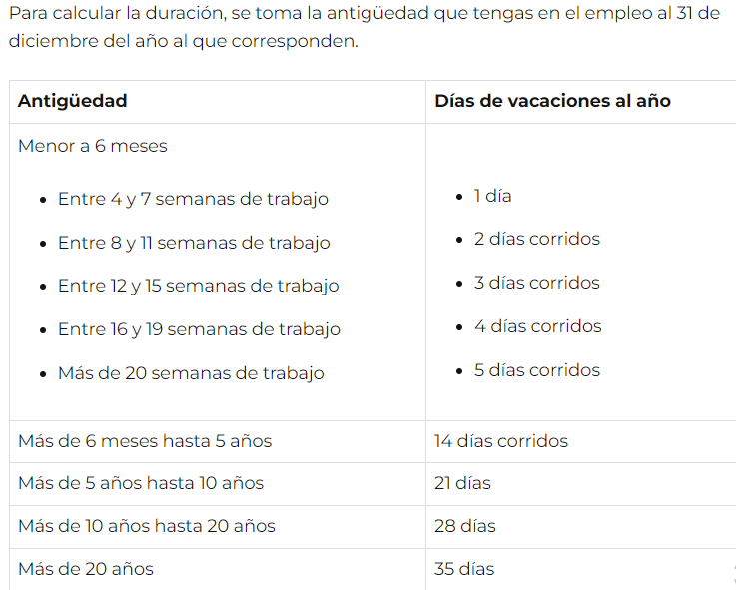
Días de Vacaciones (Corridos) |  |  |  |  | Días no laborables

Antigüedad | Años | Días de Vac s/Ley | Fines de Sem | Días Hábiles Vac | Feriados | Motivo
Más de 06 meses y hasta 05 años | 5 | 14 | 4 | 10 | 2025-01-01 | Año nuevo
Más de 05 años y hasta 10 años | 10 | 21 | 6 | 15 | 2025-02-03 | Carnaval
Más de 10 años y hasta 20 años | 20 | 28 | 8 | 20 | 2025-02-04 | Carnaval
Más de 20 años | 21 | 35 | 10 | 25 | 2024-04-18 | Viernes Santo

 |  |  |  |  | Fuente:
 |  |  |  |  | https://www.lanacion.com.ar/feriados/2025/

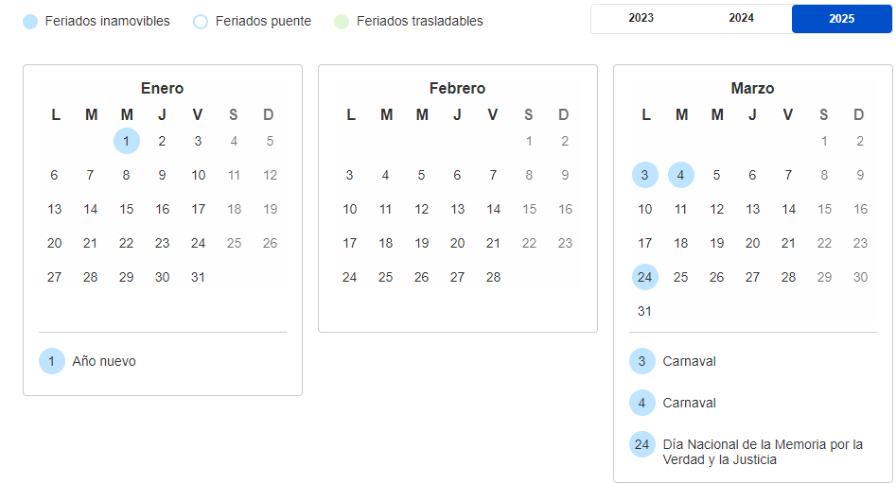
Fuente:
https://www.argentina.gob.ar/trabajo/casasparticulares/trabajador/vacaciones

